Sheet1
ANOVA 분석 실습 - 어느 두 공장 이야기

 | " 어느 두 공장에서는 세 개의 서로 다른 기계를 사용하여 제품을 생산하고 있는데,
 | 각각의 기계가 1시간에 생산하는 제품의 양을 다섯 차례 관찰하여 적은 결과가 아래의 표에 나타나 있다.
 | 아래 표를 볼때, 새로 들여온 기계 3대의 평균 생산량이 동일하다고 볼 수 있는가? "

A factory
 | A factory |  |  |  | 분석 전에 Line Plot 그려보기
 | 기계 | machine 1 | machine 2 | machine 3
 | 1시-2시 | 57 | 36 | 57
 | 2시-3시 | 32 | 49 | 69
 | 3시-4시 | 53 | 64 | 48
 | 4시-5시 | 38 | 71 | 36
 | 5시-6시 | 65 | 60 | 45
 | 평균 | 49 | 56 | 51

 | B factory
 | 기계 | machine 1 | machine 2 | machine 3
 | 1시-2시 | 48 | 56 | 50
 | 2시-3시 | 49 | 55 | 51
 | 3시-4시 | 49 | 56 | 51
 | 4시-5시 | 49 | 57 | 52
B factory
 | 5시-6시 | 50 | 56 | 51
 | 평균 | 49 | 56 | 51

A factory
Anova: Single Factor

SUMMARY
Groups | Count | Sum | Average | Variance
machine 1 | 5 | 245 | 49 | 186.5
machine 2 | 5 | 280 | 56 | 188.5
machine 3 | 5 | 255 | 51 | 157.5

ANOVA
Source of Variation | SS | df | MS | F | P-value | F crit
Between Groups | 130 | 2 | 65 | 0.3661971831 | 0.70085307919 | 3.8852938347
Within Groups | 2130 | 12 | 177.5

Total | 2260 | 14

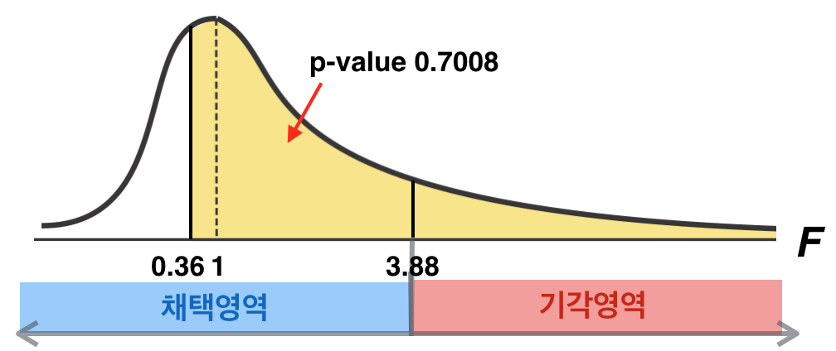
 | < 종이에 F-분포를 그려보고 위의 결과를 표시해보세요 >

 | [ 순서 ]
 | 1. 가장 무난한 F-분포를 그려주세요 ( 이렇게 )
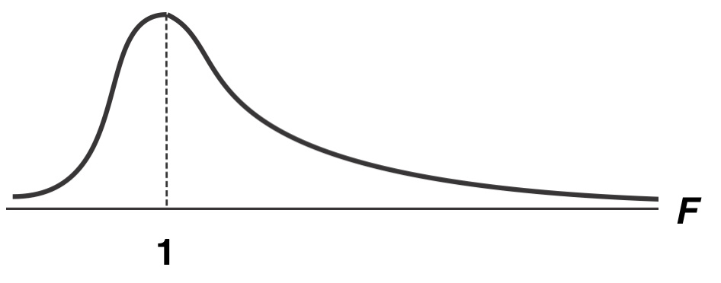

 | 2. ANOVA table 에서 F값, P-value값, P crit값을 F-분포 상에 적어 넣으세요
 | 3. 유의수준 0.05에 해당하는 위치에 세로로 선을 그으세요
 | 4. 채택영역, 기각영역을 나누세요
 | 5. 결과를 해석하세요

B factory
Anova: Single Factor

SUMMARY
Groups | Count | Sum | Average | Variance
machine 1 | 5 | 245 | 49 | 0.5
machine 2 | 5 | 280 | 56 | 0.5
machine 3 | 5 | 255 | 51 | 0.5

ANOVA
Source of Variation | SS | df | MS | F | P-value | F crit
Between Groups | 130 | 2 | 65 | 130 | 7.37E-09 | 3.8852938347
Within Groups | 6 | 12 | 0.5

Total | 136 | 14

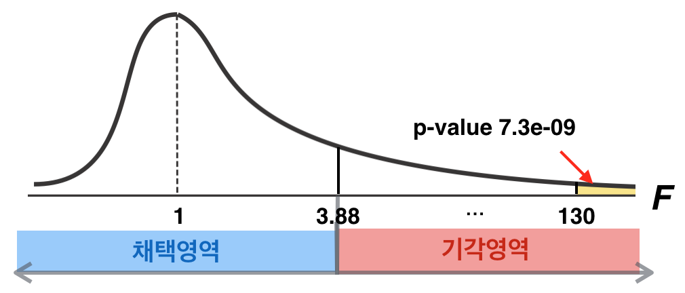
 | < 종이에 F-분포를 그려보고 위의 결과를 표시해보세요 >

 | [ 순서 ]
 | 1. 가장 무난한 F-분포를 그려주세요 ( 이렇게 )

 | 2. ANOVA table 에서 F값, P-value값, P crit값을 F-분포 상에 적어 넣으세요
 | 3. 유의수준 0.05에 해당하는 위치에 세로로 선을 그으세요
 | 4. 채택영역, 기각영역을 나누세요
 | 5. 결과를 해석하세요

